表紙
バックドア生産管理システム
基本設計工程
画面設計書
SC-MXXマスタ管理メニュー

２０１９年 ９月１９日

１．機能概要
プロジェクト名 |  |  | 工程名称 | 機能ID |  | 機能名称 |  |  |  | 作成日 |  | 2019-09-19 | 作成者 | 詹
B/D生産管理システム |  |  | 基本設計 | SC-MXX |  | マスタ管理メニュー |  |  |  | 更新日 |  |  | 更新者

１. 機能概要

１.１ 機能説明

 | マスタ画面を管理する。

１.２ 処理フロー
メニュー

マスタ管理メニュー

マスタ画面

１.３ 入出力テーブル

 | No | 種別 | テーブル名（As-is） |  | テーブル名（To-be） |  | 参照 | 追加 | 更新 | 削除 | 備考

２．レイアウト
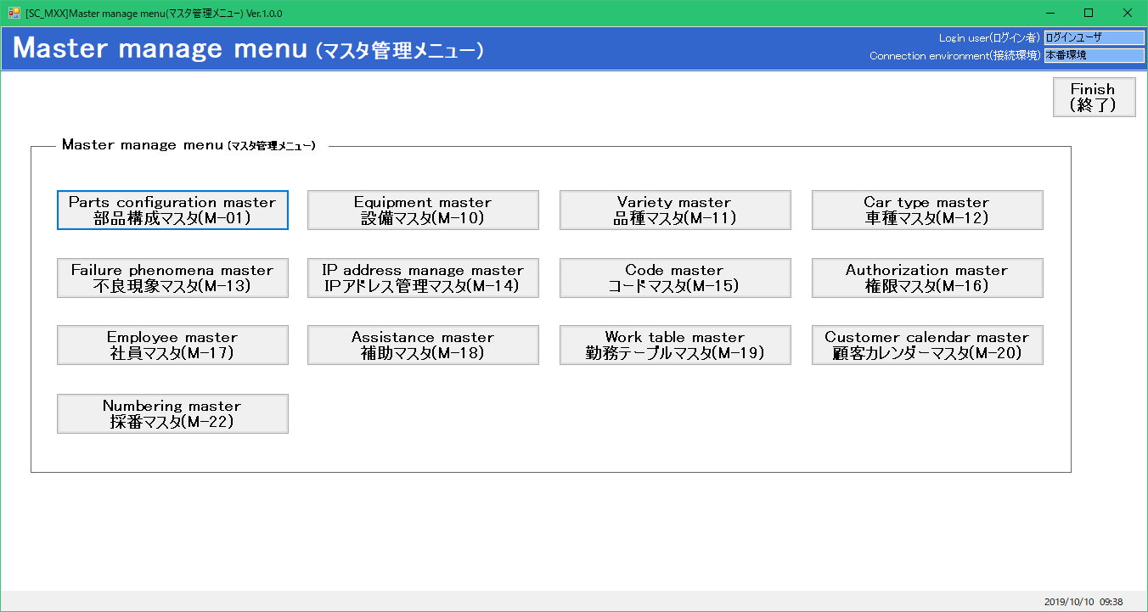
プロジェクト名 | 工程名称 | 機能ID | 機能名称 | 作成日 | 2019-09-19 | 作成者 | 詹
B/D生産管理システム | 基本設計 | SC-MXX | マスタ管理メニュー | 更新日 |  | 更新者

２. 画面レイアウト

